Formulas
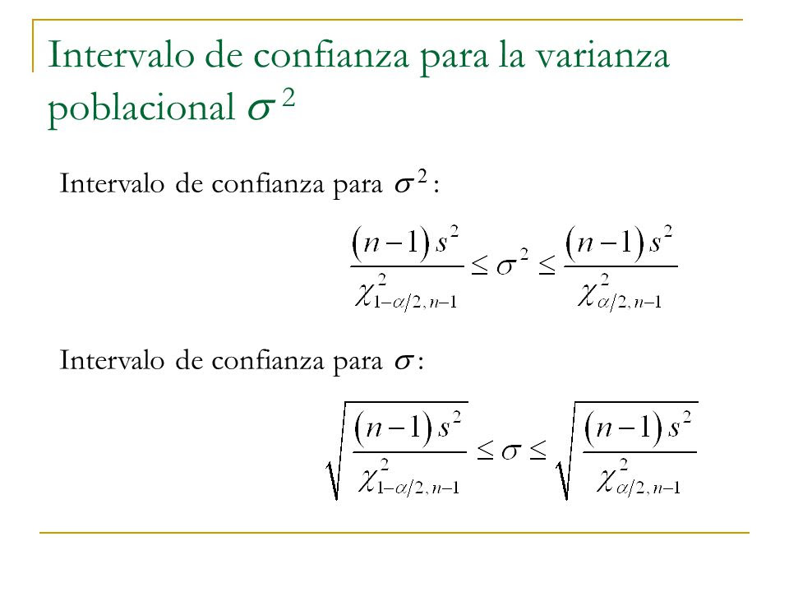
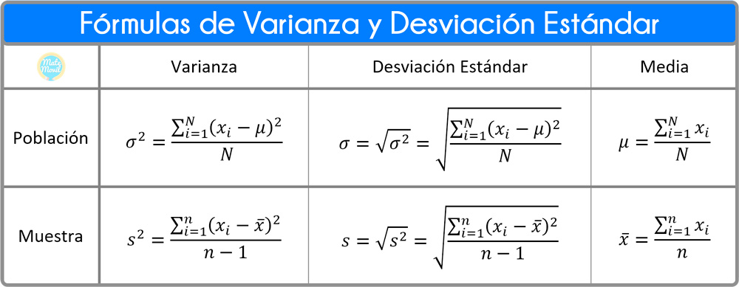

 | Formula para determinar el tamaño de muestra (El valor de sigma es el de la población, por lo tanto, tomarán el valor de desviacion estandar que calcularon en el proyecto integrador 1)

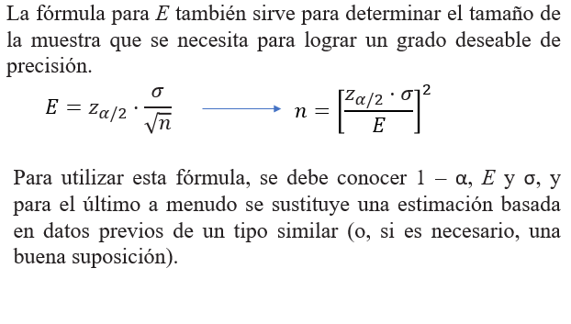

Formula parta determinar el intervalo de confianza para muestras grandes usando distribución normal (El valor de sigma es el de la población, por lo tanto, tomarán el valor de desviacion estandar que calcularon en el proyecto integrador 1)

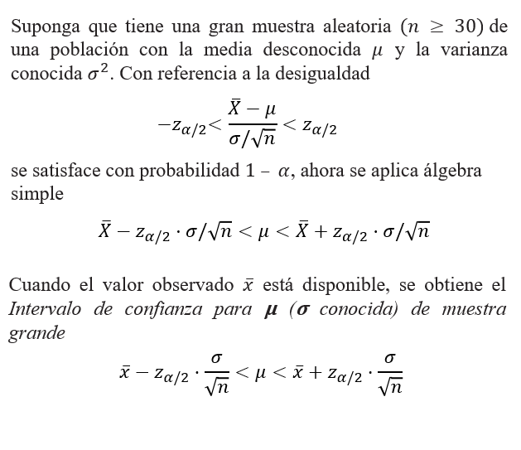

 |  | Para muestra pequeña tomaran los valores que calculen de la muestra de la tabla.

